상품제안서
헬케어 항균선물키트(소독패드/항균물티슈) | 상품코드: S15453

 |  |  |  |  |  |  | 02-713-8555 | www.synergygift.co.kr
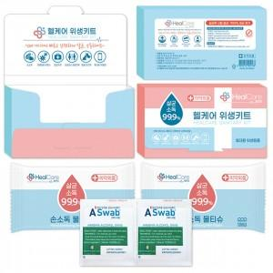

【상세/제작정보】 | <p><span style="font-size: 14pt;">※ 케이스인쇄 불가 / 스티커 제작 및 부착만 가능합니다.</span></p>

【인쇄/포장옵션】 | 스티커 / 포장불가능

【공급단가】 | 수량 | 500~ | 1,000~ | 3,000~ | 5,000~ | 10,000~
*VAT별도 | 단가 | 620원 | 500원 | 480원 | 460원 | 450원

【상품 URL】 | https://www.synergygift.co.kr:443/src/goods_detail.php?gdno=17529

